Sheet1
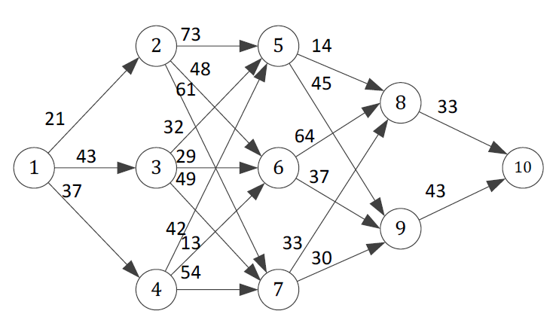
 | 21 | 43 | 37 | 73 | 48 | 61 | 32 | 29 | 49 | 42 | 13 | 54 | 14 | 45 | 64 | 37 | 33 | 30 | 33 | 43 | 122
 | 0 | 1 | 0 | 0 | 0 | 0 | 1 | 0 | 0 | 0 | 0 | 0 | 1 | 0 | 0 | 0 | 0 | 0 | 1 | 0
 | 12 | 13 | 14 | 25 | 26 | 27 | 35 | 36 | 37 | 45 | 46 | 47 | 58 | 59 | 68 | 69 | 78 | 79 | 8,10 | 9,10
1 | 1 | 1 | 1 |  |  |  |  |  |  |  |  |  |  |  |  |  |  |  |  |  | 1 | = | 1
2 | -1 |  |  | 1 | 1 | 1 |  |  |  |  |  |  |  |  |  |  |  |  |  |  | 0 | = | 0
3 |  | -1 |  |  |  |  | 1 | 1 | 1 |  |  |  |  |  |  |  |  |  |  |  | 0 | = | 0
4 |  |  | -1 |  |  |  |  |  |  | 1 | 1 | 1 |  |  |  |  |  |  |  |  | 0 | = | 0
5 |  |  |  | -1 |  |  | -1 |  |  | -1 |  |  | 1 | 1 |  |  |  |  |  |  | 0 | = | 0
6 |  |  |  |  | -1 |  |  | -1 |  |  | -1 |  |  |  | 1 | 1 |  |  |  |  | 0 | = | 0
7 |  |  |  |  |  | -1 |  |  | -1 |  |  | -1 |  |  |  |  | 1 | 1 |  |  | 0 | = | 0
8 |  |  |  |  |  |  |  |  |  |  |  |  | -1 |  | -1 |  | -1 |  | 1 |  | 0 | = | 0
9 |  |  |  |  |  |  |  |  |  |  |  |  |  | -1 |  | -1 |  | -1 |  | 1 | 0 | = | 0
10 |  |  |  |  |  |  |  |  |  |  |  |  |  |  |  |  |  |  | -1 | -1 | -1 | = | -1

